Como usar
FOLHA DE PAGAMENTO

 | Instruções para Uso da Planilha | 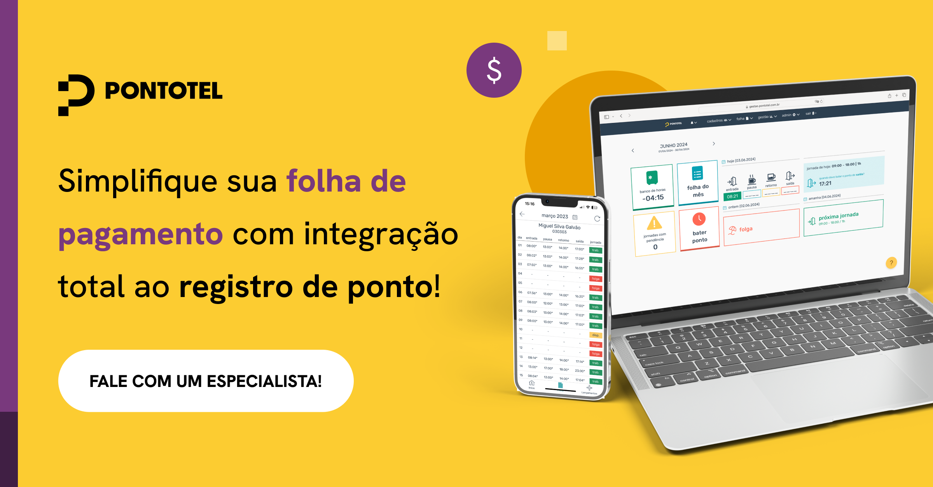
 | • Para realizar o cálculo do salário do funcionário, preencha apenas os campos das colunas azul escuro na aba de 'Folha de Pagamento', são eles: ◦ Empregado: Insira o nome completo do funcionário. ◦ Cargo/Função: Informe o cargo ou função do funcionário (ex.: Vendedor, Caixa, etc.). ◦ Nº de Dependentes: Digite o número de dependentes do funcionário, se houver, para cálculos de benefícios fiscais. ◦ Salário Mensal Bruto: Insira o valor do salário mensal bruto do funcionário (em reais). ◦ Horas Extras: Informe a quantidade de horas extras trabalhadas no mês, se aplicável. ◦ Adicional Noturno: Insira o valor do adicional noturno, caso o funcionário tenha trabalhado em horário noturno. ◦ Faltas: Registre o número de dias ou horas de faltas não justificadas no mês. ◦ Pensão Alimentícia: Informe o valor de pensão alimentícia a ser descontado, se aplicável. ◦ Outros Descontos: Adicione quaisquer outros descontos específicos (ex.: empréstimos, adiantamentos, etc.). • Os outros campos serão calculados automaticamente. • A tabela INSS já está atualizada para 2026. Caso necessário, você pode modificar os valores de alíquotas de impostos nas tabelas da aba 'Valores de INSS e IRRF.

 | Para dúvidas, sugestões ou suporte com a planilha, envie um e-mail para comunicacao@pontotel.com.br.

 |  | Fale com a Pontotel

Outros materiais relevantes
Outros materiais relevantes

 | TESTE GRATUITO: |  | TOUR GRATUITO:
 | Sua empresa domina a gestão de ponto avançada? |  | Veja como funciona a plataforma Pontotel na prática!

 |  |  |  | 

